Overzicht
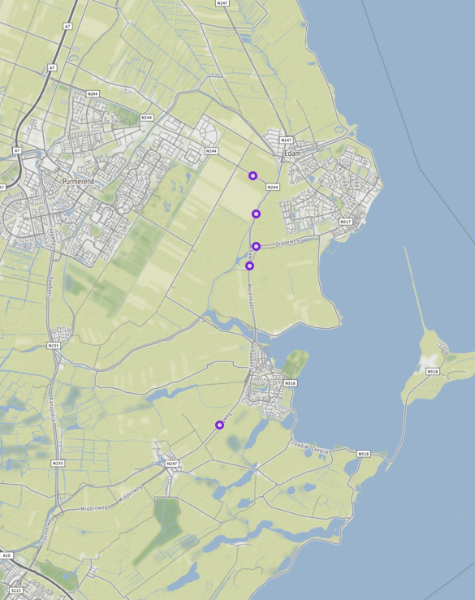
Aanvraagnaam | N247samen
Periode | 07-01-2020 tot en met 14-01-2020
Dagen van de week | werkdagen inclusief feestdagen

Geselecteerde locaties
Volgnummer | ID | Naam | Latitude | Longitude
0 | PNH02_PNHTI566 | N244 Provincialeweg, Monnickendammerjaagweg (N247) - Oosterweg thv hmp 26,7 | 52.506520846 | 5.0317895025
1 | PNH02_PNHTI566r | N244 Provincialeweg, Oosterweg - Monnickendammerjaagweg (N247) thv hmp 26,7 | 52.506429271 | 5.0317428435
2 | PNH02_PNHTI577 | Provincialeweg van Overlekergouw - Monnickenmeer | 52.443866043 | 5.0180201985
3 | PNH02_PNHTI577r | Provincialeweg van Monnickenmeer - Overlekergouw | 52.443866043 | 5.0180201985
4 | PNH02_PNHTI578 | MonnickendammerJaagweg van Zeddeweg - Wagenweg | 52.483915047 | 5.0302354355
5 | PNH02_PNHTI578r | MonnickendammerJaagweg van Wagenweg - Zeddeweg | 52.483916392 | 5.0302354715
6 | PNH02_PNHTI579 | MonnickendammerJaagweg van Zeddeweg - Provincialeweg (N244) | 52.496861664 | 5.0331012155
7 | PNH02_PNHTI579r | MonnickendammerJaagweg van Provincialeweg (N244) - Zeddeweg | 52.496861664 | 5.0331012155
8 | PNH02_PNHTI596 | Zeddeweg van Monnickendammerjaagweg (N247) - Heideweg | 52.488759949 | 5.0330627025
9 | PNH02_PNHTI596r | Zeddeweg van Heideweg - Monnickendammerjaagweg (N247) | 52.488759949 | 5.0330627025

